Notice
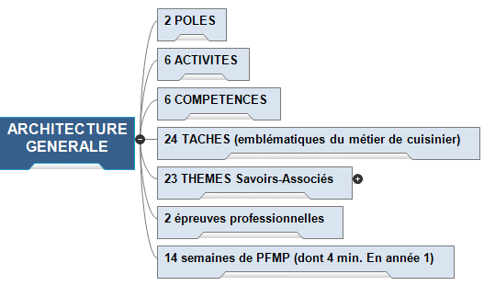
COMMENT UTILISER CE TABLEAU DE STRATÉGIE GLOBALE ?

Vous devez effectuer quelques étapes avant de pouvoir utiliser ce tableau de stratégie globale
 | 1. | Pour bien débuter avec cet outil, créer votre calendrier de formation en identifiant les zones de PFMP, de vacances scolaires. Il faut également repérer dans le temps, les périodes adaptées pour mettre en œuvre les évaluations CCF. Il ne s'agit pas de dates fixes, car le CCF réclame de la souplesse et une démarche d'évaluation "filée", mais il faut cependant bien identifier ces périodes.
 | 2. | Le deuxième travail consiste à compléter l'onglet 2 avec le nom de l'établissement et la composition de l'équipe pédagogique et de la classe. Il peut être utile d'associer un professionnel en tant "parrain" de promotion, ce professionnel pourra intervenir à tout moment de la formation pour participer à des évaluations en cours et non plus à date fixe. Il peut également intervenir dès le début de la formation pour présenter son métier et son entreprise et participer à la consolidation du procéssus d'orientation.
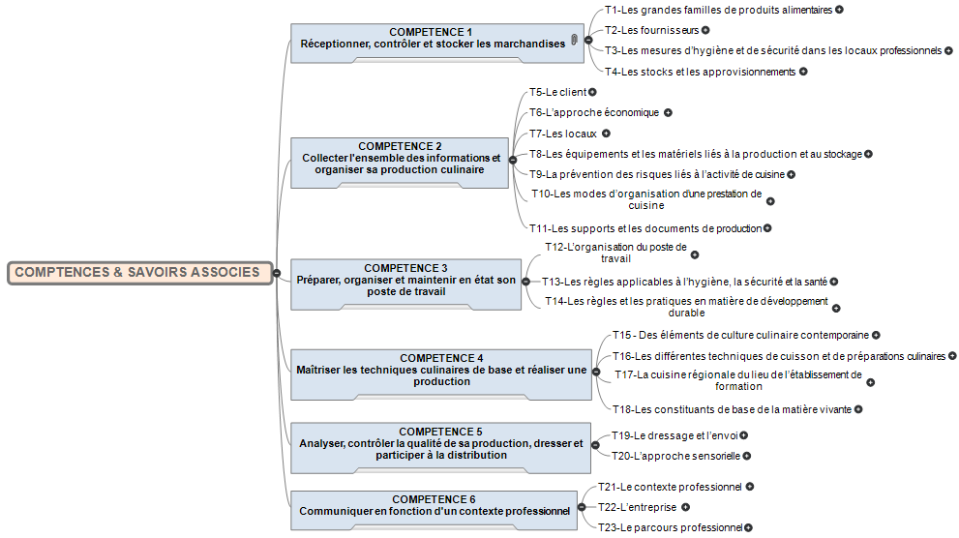
 | 3. | Le travail en équipe (SA + GA + Cuisine +...) doit permettre de conduire à une répartition en "bonne intelligence" des thèmes de savoirs-associés. Le fruit de cette réflexion se reporte onglet 3 "Répartition". Il conviendra de favoriser les co-animations et de privilégier les compétences de chacun des membres de l'équipe. Il est question ici de répartir les enseignements en fonction des compétences et appétences de chacun, mais aussi de mettre en exergue les complémentarités qui donneront lieu à des enseignements conjoints et/ou des coanimations. Cette articulation va donner un sens global à la culture professionnelle, permettant à l'élève d'envisager les passerelles et les transferts entre les champs disciplinaires qui ne sont pas "cloisonnés".
 | 4. | Une fois ce travail important accompli, l'équipe doit écrire les contextes professionnels de formation sur l'ONGLET 4. Ceux-ci sont inspirés de l'expérience, de la situation géographique de l'établissement de formation, des partenariats et parrainages adossés à la formation, par une période à "thème" ou une saison... Il est de coutume d'avoir de 3 à 5 contextes de formation (ou axes de formation) pour une année scolaire, mais ce n'est pas limitatif du tout et ce choix appartient à l'équipe pédagogique. A ce stade, il faut penser chaque contexte comme un "cycle", pour lequel on peut positionner un micro-projet dont l'aboutissement serait prévu à la fin du cycle : ex. "la réalisation d'un buffet régional" Dans notre exemple de calendrier, nous avons retenu 3 contextes (axes) par année de formation.
 | 5. | À la suite de ce travail, d'écriture des contextes en équipe, le travail de stratégie globale peut débuter. Il reprend les informations contenues dans l'ONGLET 3 Répartition, cadence les deux années de formation avec les CONTEXTES et le déroulement des séances pédagogiques grâce aux menus déroulants de l'ONGLET 4. Il présente chaque semaine de manière horizontale en laissant apparaitre les complémentarités, les connexions, les différentes modalités prévues pour "encercler" la compétence à développer chez l'apprenant.
 | 6. | Les différentes séances sont programmées avec les compétences à inférer, les thèmes de savoirs associés et les objectifs de formation. Une fois ce travail accompli, chaque enseignant peut imaginer les situations professionnelles (situation-problème) dans lesquelles il place les élèves pour accomplir les activités.
 | 7. | L'onglet 6 et 7 permettent de réaliser une "traçabilité" de la programmation afin de mesurer les redondances, les oublis et avoir une vision globale et exhaustive du projet de formation. L'onglet 6 permet de visualiser si la programmation pédagogique permet d'aborder plusieurs fois l'ensemble des compétences attendues, le logiciel opère automatiquement une "validation" symbolique de la compétence, mais cela ne dit rien du parcours individuel de l'élève qui fera l'objet d'un nouvel outil de suivi. L'onglet 7 permet de programmer la présentation des "compétences techniques", au regard de la proposition de la liste de recettes CPC 17 complétée par vos propres réalisations (recettes dérivées et autres productions culinaires).

1-CALENDRIER
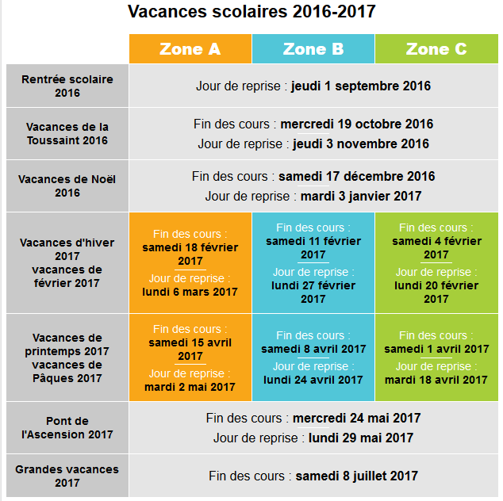
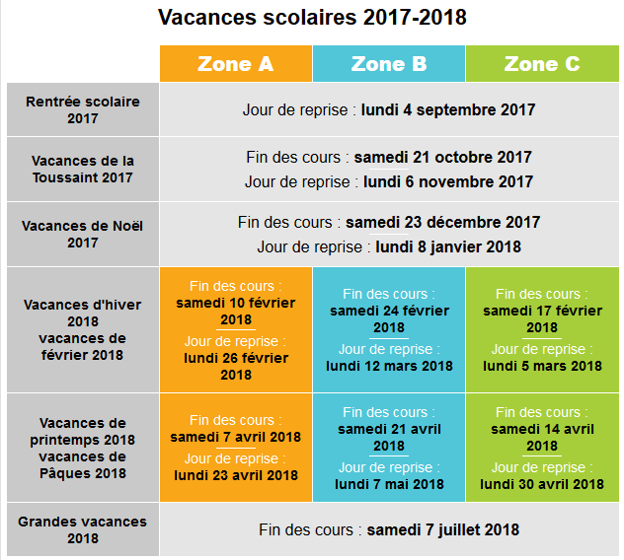
cadencement /contextes tableau stratégie
Pour bien débuter avec cet outil, créer votre propore calendrier de formation en utilisant ce modèle.
Il faut également repérer dans le temps, les périodes adaptées pour mettre en œuvre les évaluations CCF. Il ne s'agit pas de dates fixes, car le CCF réclame de la souplesse et une démarche d'évaluation "filée", mais il faut cependant bien identifier ces périodes.
 | Vacances scolaires |  |  |  |  |  |  |  |  |  |  |  |  |  |  |  |  |  |  |  |  |  |  | Ceci est un exemple de calendrier donné à titre indiicatif, il n'a aucune valeur normative et doit être adapté par chaque équipe pédagogique en fonction des préconisations institutionnelles, des contraintes et stratégies locales
 | Plages possibles de PFMP |  |  |  |  |  |  | Périodes d'évaluation CCF

ANNEE 2016-2017 | Sep-16 |  |  |  |  | Oct-16 |  |  |  | Nov-16 |  |  |  |  | Dec-16 |  |  |  | Jan-17 |  |  |  |  | Feb-17 |  |  |  | Mar-17 |  |  |  | Apr-17 |  |  |  | May-17 |  |  |  |  | Jun-17 |  |  |  | Jul-17
 | 35 | 36 | 37 | 38 | 39 | 40 | 41 | 42 | 43 | 44 | 45 | 46 | 47 | 48 | 49 | 50 | 51 | 52 | 1 | 2 | 3 | 4 | 5 | 6 | 7 | 8 | 9 | 10 | 11 | 12 | 13 | 14 | 15 | 16 | 17 | 18 | 19 | 20 | 21 | 22 | 23 | 24 | 25 | 26 | 27 | 28
 | 1 | 5 | 12 | 19 | 26 | 3 | 10 | 17 | 24 | 31 | 7 | 14 | 21 | 28 | 5 | 12 | 19 | 26 | 2 | 9 | 16 | 23 | 30 | 6 | 13 | 20 | 27 | 6 | 13 | 20 | 27 | 3 | 10 | 17 | 24 | 1 | 8 | 15 | 22 | 29 | 5 | 12 | 19 | 26 | 3 | 10
PFMP 1
3 sem.
 | 4 | 11 | 18 | 25 | 2 | 9 | 16 | 23 | 30 | 6 | 13 | 20 | 27 | 4 | 11 | 18 | 25 | 1 | 8 | 15 | 22 | 29 | 5 | 12 | 19 | 26 | 5 | 12 | 19 | 26 | 2 | 9 | 16 | 23 | 30 | 7 | 14 | 21 | 28 | 4 | 11 | 18 | 25 | 2 | 9 | 16
contexte axe 2
contexte axe 3
PFMP 2
5 sem
année 1 CAP cuisine |  |  |  |  |  |  |  |  |  |  |  |  |  | Exploit. PFMP
contexte axe 1

 |  |  |  |  |  |  |  |  |  |  |  |  |  | CCF EP1 : 2 à 4 évaluations significatives TK/GA/SA
ANNEE 2017-2018 | Sep-17 |  |  |  |  | Oct-17 |  |  |  |  | Nov-17 |  |  |  | Dec-17 |  |  |  | Jan-18 |  |  |  |  | Feb-18 |  |  |  | Mar-18 |  |  |  | Apr-19 |  |  |  | May-18 |  |  |  |  | Jun-18 |  |  |  | Jul-18
 | 35 | 36 | 37 | 38 | 39 | 40 | 41 | 42 | 43 | 44 | 45 | 46 | 47 | 48 | 49 | 50 | 51 | 52 | 1 | 2 | 3 | 4 | 5 | 6 | 7 | 8 | 9 | 10 | 11 | 12 | 13 | 14 | 15 | 16 | 17 | 18 | 19 | 20 | 21 | 22 | 23 | 24 | 25 | 26 | 27 | 28
-Personnalisez votre calendrier en déplaçant les modules "Contexte" et "PFMP" en identifiant les congés scolaires.
Concernant les CAP en apprentissage, identifier les semaines en entreprise avec le même procédé.
-Ajuster les fléches pour matérialiser vos "cycles de formation" entre chaque axe et chaque contexte
- Les périodes de certification du CCF sont matérialisées en bleu, il est possible de les ajuster
 | 1 | 4 | 1 | 18 | 25 | 2 | 9 | 16 | 23 | 30 | 6 | 13 | 20 | 27 | 4 | 11 | 18 | 25 | 1 | 8 | 15 | 22 | 29 | 5 | 12 | 19 | 26 | 5 | 12 | 19 | 26 | 2 | 9 | 16 | 23 | 30 | 7 | 14 | 21 | 28 | 4 | 11 | 18 | 25 | 2 | 9
 | 3 | 10 | 17 | 24 | 1 | 8 | 15 | 22 | 29 | 5 | 12 | 19 | 26 | 3 | 10 | 17 | 24 | 31 | 7 | 14 | 21 | 28 | 4 | 11 | 18 | 25 | 4 | 11 | 18 | 25 | 1 | 8 | 15 | 22 | 29 | 6 | 13 | 20 | 27 | 3 | 10 | 17 | 24 | 1 | 8 | 15
contexte axe 4
PFMP 2
3 sem
contexte axe 5
PFMP 2
3 sem
contexte axe 6
année 2 CAP cuisine |  |  |  |  |  |  | Exploit. PFMP |  |  |  |  |  |  |  |  |  |  |  |  |  |  |  |  |  |  |  |  |  |  |  |  |  |  |  | Exploit. PFMP

 |  |  |  |  |  |  |  |  |  |  |  |  |  |  |  |  |  |  |  |  |  |  |  |  |  |  |  |  |  |  |  |  |  |  | EP2 S2 (2 plats dont pâte de base)
 |  |  |  |  |  |  |  |  |  |  | CCF EP1 : 2 à 4 évaluations significatives TK/GA/SA + entretien professionnel
 |  |  |  |  |  |  |  |  |  |  | EP2 S1 (1 seul plat)
nomenclature des épreuves du CAP cuisine :
EP1 : moyennes des 4 évaluations significatives (tout au long des deux années) + note entretien professionnel (dernière année)
EP2 : S1 avant fin année 1 - pas de phase écrite, 1 recette imposée (plat principal + garniture FT fournie)/ S2 année 2 - ¨Phase écrite ordonnancement simple + 2 recettes imposées (entrée ou dessert => au moins une pâte de base + plat et garnitures) + compte-rendu activité
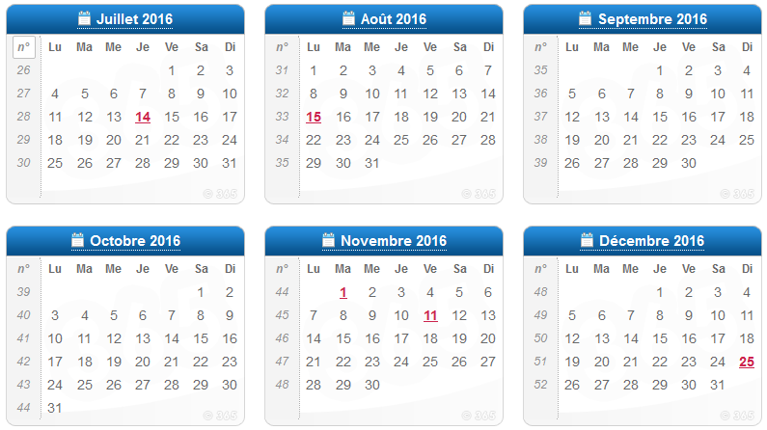
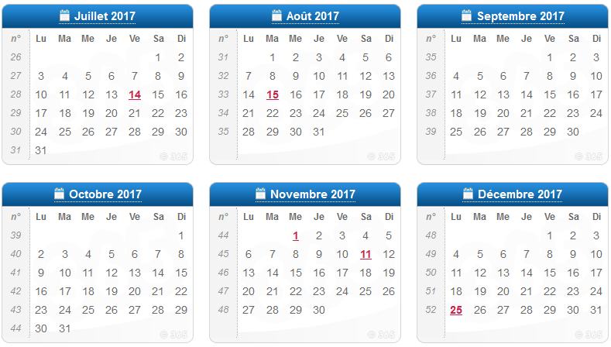
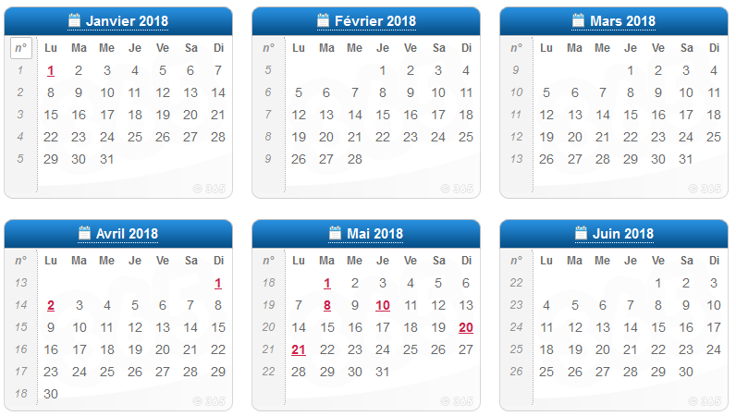
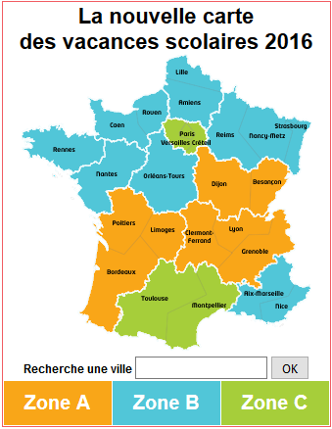
EP2 S3 : PFMP année 2

2-EQUIPE & DIVISION
-Compléter ici l'ensemble des informations concernant l'équipe et la division, certaines informations seront ensuite reportées sur les onglets suivants.
CONSTITUTION DE L'EQUIPE PEDAGOGIQUE
ÉTABLISSEMENT DE FORMATION | LP Jean MOULIN MARSAC sur LISE
Parain de promotion
Professionnel(s) associé(s) à l'évaluation
PROFESSEUR(S) DE CUISINE | professeur 1 |  | Enseignements expériementaux
 | professeur 2 |  | Culture technologique
 | professeur 3 |  | Travaux pratiques
 | professeur 4
PROFESSEUR DE SCIENCES APPLIQUÉES | professeur 5
PROFESSEUR DE GESTION APPLIQUÉE | professeur 6
PROFESSEUR D'ARTS APPLIQUÉS | professeur 7
-Pour les CFA, compléter seulement le premier lieu de PFMP avec l'entreprise signataire du contrat (ou plusieurs lieux si rupture de contrat)
PROFESSEUR Autre | professeur 8
PROFESSEUR Autre | professeur 9
PROFESSEUR Autre | professeur 10

CONSTITUTION DE LA DIVISION |  |  |  | nom de la division

NOM DE L'ELEVE |  | Date de naissance | Age | Lieu de PFMP 1 | Lieu de PFMP 2 | Lieu de PFMP 3 | Lieu de PFMP 4

NOM DE L'ELEVE/APPRENTI 1 |  |  |  | lieu de PFMP 1 | lieu de PFMP 2 | lieu de PFMP 3 | lieu de PFMP 4
NOM DE L'ELEVE/APPRENTI 2 |  |  |  | lieu de PFMP 1 | lieu de PFMP 2 | lieu de PFMP 3 | lieu de PFMP 4
NOM DE L'ELEVE/APPRENTI 3 |  |  |  | lieu de PFMP 1 | lieu de PFMP 2 | lieu de PFMP 3 | lieu de PFMP 4
NOM DE L'ELEVE/APPRENTI 4 |  |  |  | lieu de PFMP 1 | lieu de PFMP 2 | lieu de PFMP 3 | lieu de PFMP 4
NOM DE L'ELEVE/APPRENTI 5 |  |  |  | lieu de PFMP 1 | lieu de PFMP 2 | lieu de PFMP 3 | lieu de PFMP 4
NOM DE L'ELEVE/APPRENTI 6 |  |  |  | lieu de PFMP 1 | lieu de PFMP 2 | lieu de PFMP 3 | lieu de PFMP 4
NOM DE L'ELEVE/APPRENTI 7 |  |  |  | lieu de PFMP 1 | lieu de PFMP 2 | lieu de PFMP 3 | lieu de PFMP 4
NOM DE L'ELEVE/APPRENTI 8 |  |  |  | lieu de PFMP 1 | lieu de PFMP 2 | lieu de PFMP 3 | lieu de PFMP 4
NOM DE L'ELEVE/APPRENTI 9 |  |  |  | lieu de PFMP 1 | lieu de PFMP 2 | lieu de PFMP 3 | lieu de PFMP 4
NOM DE L'ELEVE/APPRENTI 10 |  |  |  | lieu de PFMP 1 | lieu de PFMP 2 | lieu de PFMP 3 | lieu de PFMP 4
NOM DE L'ELEVE/APPRENTI 11 |  |  |  | lieu de PFMP 1 | lieu de PFMP 2 | lieu de PFMP 3 | lieu de PFMP 4
NOM DE L'ELEVE/APPRENTI 12 |  |  |  | lieu de PFMP 1 | lieu de PFMP 2 | lieu de PFMP 3 | lieu de PFMP 4
NOM DE L'ELEVE/APPRENTI 13 |  |  |  | lieu de PFMP 1 | lieu de PFMP 2 | lieu de PFMP 3 | lieu de PFMP 4
NOM DE L'ELEVE/APPRENTI 14 |  |  |  | lieu de PFMP 1 | lieu de PFMP 2 | lieu de PFMP 3 | lieu de PFMP 4
NOM DE L'ELEVE/APPRENTI 15 |  |  |  | lieu de PFMP 1 | lieu de PFMP 2 | lieu de PFMP 3 | lieu de PFMP 4
NOM DE L'ELEVE/APPRENTI 16 |  |  |  | lieu de PFMP 1 | lieu de PFMP 2 | lieu de PFMP 3 | lieu de PFMP 4
NOM DE L'ELEVE/APPRENTI 17 |  |  |  | lieu de PFMP 1 | lieu de PFMP 2 | lieu de PFMP 3 | lieu de PFMP 4
NOM DE L'ELEVE/APPRENTI 18 |  |  |  | lieu de PFMP 1 | lieu de PFMP 2 | lieu de PFMP 3 | lieu de PFMP 4
NOM DE L'ELEVE/APPRENTI 19 |  |  |  | lieu de PFMP 1 | lieu de PFMP 2 | lieu de PFMP 3 | lieu de PFMP 4
NOM DE L'ELEVE/APPRENTI 20 |  |  |  | lieu de PFMP 1 | lieu de PFMP 2 | lieu de PFMP 3 | lieu de PFMP 4
NOM DE L'ELEVE/APPRENTI 21 |  |  |  | lieu de PFMP 1 | lieu de PFMP 2 | lieu de PFMP 3 | lieu de PFMP 4
NOM DE L'ELEVE/APPRENTI 22 |  |  |  | lieu de PFMP 1 | lieu de PFMP 2 | lieu de PFMP 3 | lieu de PFMP 4
NOM DE L'ELEVE/APPRENTI 23 |  |  |  | lieu de PFMP 1 | lieu de PFMP 2 | lieu de PFMP 3 | lieu de PFMP 4
NOM DE L'ELEVE/APPRENTI 24 |  |  |  | lieu de PFMP 1 | lieu de PFMP 2 | lieu de PFMP 3 | lieu de PFMP 4
NOM DE L'ELEVE/APPRENTI 25 |  |  |  | lieu de PFMP 1 | lieu de PFMP 2 | lieu de PFMP 3 | lieu de PFMP 4
NOM DE L'ELEVE/APPRENTI 26 |  |  |  | lieu de PFMP 1 | lieu de PFMP 2 | lieu de PFMP 3 | lieu de PFMP 4
NOM DE L'ELEVE/APPRENTI 27 |  |  |  | lieu de PFMP 1 | lieu de PFMP 2 | lieu de PFMP 3 | lieu de PFMP 4
NOM DE L'ELEVE/APPRENTI 28 |  |  |  | lieu de PFMP 1 | lieu de PFMP 2 | lieu de PFMP 3 | lieu de PFMP 4
NOM DE L'ELEVE/APPRENTI 29 |  |  |  | lieu de PFMP 1 | lieu de PFMP 2 | lieu de PFMP 3 | lieu de PFMP 4
NOM DE L'ELEVE/APPRENTI 30 |  |  |  | lieu de PFMP 1 | lieu de PFMP 2 | lieu de PFMP 3 | lieu de PFMP 4

3-REPARTITION
Le travail en équipe (SA + GA + Cuisine +...) doit permettre de conduire à une répartition en "bonne intelligence" des thèmes de savoirs-associés. Il conviendra das cette répartition de favoriser les co-animations et de privilégier les compétences de chacun des membres de l'équipe.
Il est question ici de répartir les enseignements en fonction des compétences et appétences de chacun, mais aussi de mettre en exergue les complémentarités qui donneront lieu à des enseignements conjoints et/ou des coanimations.
-Cette articulation va donner un sens global à la culture professionnelle, permettant à l'élève d'envisager les passerelles et les transferts entre les champs disciplinaires qui ne sont pas "cloisonnés".
LISTE DES THÈMES DE SAVOIRS ASSOCIÉS - RÉPARTITION, COMPLÉMENTARITÉ ET COANIMATIONS

THEMES DE SAVOIRS ASSOCIES - CULTURE PROFESSIONNELLE | COMPETENCE ASSOCIEE | THEME COANIMATION | CULTURE TECHNOLOGIQUE | ENSEIGNEMENTS EXPERIMENTAUX | TRAVAUX PRATIQUES | GESTION APPLIQUÉE | SCIENCES APPLLIQUÉES | AUTRES
Thème 1 - Les grandes familles de produits alimentaires | Compétence 1 Réceptionner, contrôler et stocker les marchandises dans le respect de la règlementation en vigueur et en appliquant les techniques de prévention des risques liées à l’activité. |  | x
1.1 Les principaux produits par famille |  |  | X
1.2 Les critères de sélection en fonction de leur utilisation |  |  | X
1.3 La saisonnalité et les zones de production |  |  | X
1.4 La qualité : le principe de la labellisation |  |  | X
Thème 2 - Les fournisseurs |  | CUISINE / SA | X |  |  | X
2.1 Les circuits courts et circuits longs d’approvisionnement |  |  | X
2.2 Les documents commerciaux (bon de commande, bon de livraison, fiche de stock, facture fournisseur) |  | CUISINE / GA | X |  |  | X
Thème 3 - Les mesures d’hygiène et de sécurité dans les locaux professionnels |  |  | X |  |  |  | X
3.1 Les principales préconisations et obligations liées à la sécurité (plans d’évacuation, signalétique, matériaux, etc.) |  | CUISINE / SA |  |  |  |  | X
3.2 La classification des produits d’entretien
3.3 La règlementation en vigueur concernant l’hygiène et la sécurité
3.4 La prévention des risques liée à l’activité physique
Thème 4 - Les stocks et les approvisionnements |  | CUISINE / GA
4.1 La réception, le contrôle (étiquetage, traçabilité, températures) |  | CUISINE / GA / SA
4.2 Le tri sélectif et le traitement des emballages consignés
Une fois le travail de répartition accompli, vous pouvez filtrer par colonne pour lister tous les thèmes abordés par "une discipline", pour "plusieurs disciplines", les thèmes abordés en "coanimation"...
4.3 Les principaux outils liés aux approvisionnements (lecteur code barre, logiciels spécialisés, etc.)
4.4 La gestion des approvisionnements et des stocks :  le rôle de l’inventaire,  la limitation des pertes,  la rotation des stocks,  le choix des conditionnements,  etc.
4.5 Les protocoles de conditionnement et les procédures de conservation
Thème 5 - Le client | Compétence 2 Collecter l’ensemble des informations et organiser sa production culinaire dans le respect des consignes et du temps imparti.
5.1 Les habitudes alimentaires
5.2 Les allergies et les régimes
Thème 6 - L’approche économique
6.1 La notion de prix d’achat
6.2 La notion de coût de revient (rendement des produits)
Thème 7 - Les locaux
7.1 Les zones de production et de stockage
7.2 Le principe de la marche en avant
Thème 8 - Les équipements et les matériels liés à la production et au stockage
8.1 Les équipements
8.2 Les matériels et les ustensiles
Thème 9 - La prévention des risques liés à l’activité de cuisine
9.1 Les points de vigilance et les mesures préventives
9.2 L’utilisation de matériels : consignes d’utilisation
9.3 Les mesures règlementaires relatives aux personnels manipulant des denrées (le protocole du lavage des mains, l’hygiène corporelle, etc.)
9.4 Les principaux micro-organismes et leurs modes de multiplication
9.5 Les risques de bio-contaminations
Thème 10 - Les modes d’organisation d’une prestation de cuisine
10.1 L’incidence de l’utilisation des gammes de produits dans son organisation
10.2 Les productions directe et différée
10.3 Les couples temps/températures
Thème 11 - Les supports et les documents de production
11.1 La fiche technique : matières d’œuvre (grammages et volumes), progression, etc.
11.2 Le tableau simplifié d’ordonnancement des tâches
Thème 12 - L’organisation du poste de travail | Compétence 3 Préparer, organiser et maintenir en état son poste de travail tout au long de l’activité dans le respect de la règlementation en vigueur.
12.1 La mise en place du poste de travail (matériels, ergonomie, optimisation, etc.)
Thème 13 - Les règles applicables à l’hygiène, la sécurité et la santé
13.1 Les contrôles et les autocontrôles
13.2 Les procédures de nettoyage et les protocoles d’entretien (locaux, matériels, etc.)
13.3 L’hygiène relative au personnel (tenue professionnelle, visite médicale, hygiène corporelle, formation, etc.)
Thème 14 - Les règles et les pratiques en matière de développement durable
14.1 Le tri sélectif
14.2 L’utilisation rationnelle des fluides
14.3 L’utilisation rationnelle des denrées
14.4 Le gaspillage alimentaire
14.5 La veille en matière de règlementation
Thème 15 - Des éléments de culture culinaire contemporaine | Compétence 4 Maitriser les techniques culinaires de base et réaliser une production dans le respect des consignes et des règles d’hygiène et de sécurité.
15.1 L’évolution récente des pratiques de cuisine
15.2 Les personnages influents de l’histoire contemporaine de la restauration
Thème 16 - Les différentes techniques de cuisson et de préparations culinaires
16.1 Le vocabulaire culinaire
16.2 Les techniques de cuisson et leurs utilisations
16.3 Les préparations culinaires de base (fonds, sauces, appareils, liaisons, etc.)
16.4 Les préparations de pâtisserie de base (pâtes, crèmes, etc.)
Thème 17 - La cuisine régionale du lieu de l’établissement de formation
17.1 Les produits marqueurs
17.2 Les spécialités régionales
Thème 18 - Les constituants de base de la matière vivante
18.1 Les transformations physico-chimiques des aliments au contact :  de l’eau  de l’air  du sel  du sucre  de l’alcool  de la température  des micro-organismes, etc.
Thème 19 - Le dressage et l’envoi | Compétence 5 Analyser, contrôler la qualité de sa production, dresser et participer à la distribution selon le contexte professionnel.
19.1 Les supports de dressage et leur utilisation
19.2 Les techniques et les tendances de dressage (volume, couleurs, matériaux, etc.)
19.3 Les annonces au passe
Thème 20 - L’approche sensorielle
20.1 Les éléments d’analyse d’une production
20.2 Les principales actions correctives
Thème 21 - Le contexte professionnel | Compétence 6 Communiquer en fonction du contexte professionnel et en respectant les usages de la profession
21.1 Le secteur professionnel de la restauration
21.2 Les différents types de restauration
21.3 Les labels d’entreprise de restauration
21.4 Les obligations du restaurateur (liste des principales obligations : permis d’exploitation, licence, accessibilité des établissements recevant du public, affichages professionnels, etc.)
Thème 22 - L’entreprise
22.1 Les principaux statuts et formes juridiques
22.2 Les liens hiérarchiques et fonctionnels
22.3 Les relations professionnelles (notion de fiche de poste, brigade ou équipe en cuisine, relations entre les services, etc.)
22.4 La notion d’image de l’entreprise
22.5 Les documents, outils de communication internes et externes (supports de vente, etc.)
Thème 23 - Le parcours professionnel
23.1 Le repérage des différents organismes de mise en relation (service public de l’emploi, agences d’intérim, associations, etc.), des médias spécialisés (presse professionnelle, sites internet, etc.)
23.2 Les démarches de recherche d’emploi (sélection d’offres d’emploi adaptées, curriculum vitae, lettre de motivation, entretien d’embauche, etc.)
23.3 Les principales informations juridiques et économiques relatives :  au contrat de travail (principaux contrats et clauses, rupture du contrat de travail)  à la convention collective nationale HCR des hôtels, cafés, restaurants (durée du travail, rémunération, etc.)
23.4 La gestion de son parcours professionnel (veille technologique et professionnelle, formation continue, validation des acquis de l’expérience, etc.)

4-CONTEXTES
Le travail d'écriture des contextes professionnels doit se conduire en équipe pédagogique.
Ce cadencement de l'année est primordial avant de débuter le tableau de stratégie à proprement parler.
Pour chaque axe, il peut être déterminé un thème. Le contexte doit présenter de manière synthétique le type d'entreprise, d’organisation, de projet ou de concept prévu pour donner une "une coloration" aux enseignements, il constitue comme une sorte de « toile de fond ». Sa description donne précisémment les élèments qui peuvent avoir une influence sur la "façon d'agir" de l'opérateur.
UNe autre colonne permet de coucher quelques idées de "situation (professionnelle) didactique", qui sera à rédiger par chaque enseignant dans sa discipline en s'inspirant du contexte ou par plusieurs enseignants dans le cas d'une coanimation ou d’une étude de cas commune). Cette situation se distingue du contexte, car elle contient une problématique à résoudre pour que l'apprenant devienne compétent en tentant de la résoudre. On parle de situation-problème.
Exemple :
Contexte :
"vous êtes recruté en tant que commis de cuisine par M. MORICE le chef de cuisine du Relai Gourmand..."
Situation :
"M. MORICE arrivera plus tard ce matin, il est parti au marché. Une livraison de poissons et produits de la mer arrive, vous devez contrôler la marchandise et réaliser les formalités administratives relatives à cette livraison. Une fois la conformité des produits vérifiée, vous devez stocker la marchandise selon les bonnes pratiques d’hygiène. Lors des vérifications vous constatez plusieurs irrégularités..."
Travail demandé :
Rappeler les règles de contrôle à réception
Contrôler la marchandise
Citer les documents nécessaires au contrôle...
ÉCRITURE DES CONTEXTES DE FORMATION
ÉTABLISSEMENT DE FORMATION |  | LP Jean MOULIN MARSAC sur LISE

num. | axe / thème | contexte professionnel | exemple de situation didactique | projet associé | calendrier

1 | découverte de la restauration | Vous entrez en formation dans le secteur de la restauration et découvrez votre environnement professionnel. A l'issue d'une première période de formation, vous réalisez votre premier stage en qualité de commis de cuisine dans le Bistrot du Port, un restaurant-Bistrot traditionnel de la côte landaise |  | *rallye découverte des restaurants de Marsac-sur-Lise *visite du MIN *rencontre fournisseur vêtements professionnels *Rencontre du parain de promotion autour d'un goûter préparé par nos soins *Semaine du Goût, accueil d'une classe de CM2 | 1er sept /18 dec
2 | restauration traditionnelle familiale | Vous postulez à une offre d'emploi pour un poste de commis de cuisine au Relais Gourmand, une entreprise familiale de table d'hôtes et gîtes de la ville La Bastide d'Armagnac dans le Gers. M. MORICE, le propriétaire vous accueille pour une période d'essai. | "M. MORICE, le chef de cuisine arrivera plus tard ce matin, il est parti au marché. Une livraison de poissons et produits de la mer arrive, vous devez contrôler la marchandise et réaliser les formalités administratives relatives à cette livraison. Une fois la conformité des produits vérifiée, vous devez stocker la marchandise selon les bonnes pratiques d’hygiène. Lors des vérifications vous constatez de nombreuses irrégularités..." | *Visite élevage de canard gras + exposé sur la cuisine du sud-ouest *Réalisation d'un repas à thème "table d'hôte du Sud-Ouest" | 2 janvier / 16 avril
3 | restauration d'évènements /traiteur | exemple de contexte 3
4 | restauration rapide/embarquée | contexte 4
5 | la restauration ethnique | contexte 5
6 | Partenariat avec un chef emblématique de notre région | contexte 6
7 |  | contexte 7
8 |  | contexte 8
9 |  | contexte 9
10 |  | contexte 10
11 |  | contexte 11
12 |  | contexte 12

5- TAB STRAT GLOB
complétez la TSB en équipe.
Chaque ligne horizontale représente une semaine.
Copier-coller le bloc de 3 semaines sous le tableau autant de fois que nécessaire pour réaliser votre TSG
 |  |  |  |  |  | 2016 | LP Jean MOULIN MARSAC sur LISE

SEM 1 à 3 |  | Compétence | Contexte professionnel | Enseignements expérimentaux |  |  | Travaux pratiques 1 |  |  | Travaux pratiques 2 |  |  | CuLture technologique |  |  | Sciences appliquées |  | Gestion appliquée
 |  |  |  | Thème abordé | objectif(s) de la séance /Travail demandé |  | Thème /Menu abordé | objectif(s) de la séance /Travail demandé |  | Thème /Menu abordé | objectif(s) de la séance /Travail demandé |  | Thème abordé | objectif(s) de la séance /Travail demandé |  | Thème abordé | objectif(s) de la séance /Travail demandé | Thème abordé | objectif(s) de la séance /Travail demandé
axe 1 | semaine 1 | 1. Réceptionner, contrôler et stocker les marchandises dans le respect de la règlementation en vigueur et en appliquant les techniques de prévention des risques liées à l’activité. | Vous entrez en formation dans le secteur de la restauration et découvrez votre environnement professionnel. A l'issue d'une première période de formation, vous réalisez votre premier stage en qualité de commis de cuisine dans le Bistrot du Port, un restaurant-Bistrot traditionnel de la côte landaise | 4.4 La gestion des approvisionnements et des stocks : - le rôle de l’inventaire, - la limitation des pertes, - la rotation des stocks, - le choix des conditionnements, - etc. | 1 | TD1 - Réceptionner les marchandises et contrôler les livraisons | Semaine de découverte environnement professionnel, taillages de base | 1 | TD1 - Réceptionner les marchandises et contrôler les livraisons | Semaine de découverte environnement professionnel, taillages de base | 1 | TD2 - Stocker les marchandises | 4.1 La réception, le contrôle (étiquetage, traçabilité, températures) | 1 | TD1 - Réceptionner les marchandises et contrôler les livraisons | 4.1 La réception, le contrôle (étiquetage, traçabilité, températures) | 1 | 4.1 La réception, le contrôle (étiquetage, traçabilité, températures) | 1 | TD2 - Stocker les marchandises
 |  |  |  |  | 2 | TD2 - Stocker les marchandises |  | 2 | insérer un "travail demandé avec le menu déroulant" |  | 2 | TD2 - Stocker les marchandises |  | 2 | TD2 - Stocker les marchandises |  | 2 |  | 2 | TD4 - Participer aux opérations d’inventaire
 |  |  |  |  | 3 | Découvrir les locaux de stockage |  | 3 | 1.1 Peser et mesurer |  | 3 | 1.1 Peser et mesurer |  | 3 | Analyser les règles de base du contrôle |  | 3 |  | 3
 |  |  |  |  | 4 | Découvrir les zones de réception de marchandises |  | 4 | 1.8 Tailler en mirepoix, en brunoise, en paysanne, en julienne, en bâtonnets, en macédoine |  | 4 | 1.9 Ciseler |  | 4 |  |  | 4 |  | 4
 |  |  |  |  | 5 | Analyser les règles de base du contrôle |  | 5 | insérer une technique de base prévue dans le listing (menu déroulant) |  | 5 | insérer une technique de base prévue dans le listing (menu déroulant) |  | 5 |  |  | 5 |  | 5
axe 1 | semaine 2 | 1. Réceptionner, contrôler et stocker les marchandises dans le respect de la règlementation en vigueur et en appliquant les techniques de prévention des risques liées à l’activité. | Vous entrez en formation dans le secteur de la restauration et découvrez votre environnement professionnel. A l'issue d'une première période de formation, vous réalisez votre premier stage en qualité de commis de cuisine dans le Bistrot du Port, un restaurant-Bistrot traditionnel de la côte landaise |  | 1 |  |  | 1 |  |  |  |  |  | 1 |  |  | 1 |  | 1
 |  |  |  |  | 2 |  |  | 2 |  |  |  |  |  | 2 |  |  | 2 |  | 2

 |  |  |  |  | 3 |  |  | 3 |  |  |  |  |  | 3 |  |  | 3 |  | 3
 |  |  |  |  | 4 |  |  | 4 |  |  |  |  |  | 4 |  |  | 4 |  | 4
 | semaine 3 |  |  |  | 1 |  |  | 1 |  |  |  |  |  | 1 |  |  | 1 |  | 1
 |  |  |  |  | 2 |  |  | 2 |  |  |  |  |  | 2 |  |  | 2 |  | 2

 |  |  |  |  | 3 |  |  | 3 |  |  |  |  |  | 3 |  |  | 3 |  | 3
 |  |  |  |  | 4 |  |  | 4 |  |  |  |  |  | 4 |  |  | 4 |  | 4

 |  |  |  |  |  | 2016 | LP Jean MOULIN MARSAC sur LISE

SEM 4 à 6 |  | Compétence | Contexte professionnel | Enseignements expérimentaux |  |  | Travaux pratiques 1 |  |  | Travaux pratiques 2 |  |  | CuLture technologique |  |  | Sciences appliquées |  | Gestion appliquée
 |  |  |  | Thème abordé | objectif(s) de la séance /Travail demandé |  | Thème /Menu abordé | objectif(s) de la séance /Travail demandé |  | Thème /Menu abordé | objectif(s) de la séance /Travail demandé |  | Thème abordé | objectif(s) de la séance /Travail demandé |  | Thème abordé | objectif(s) de la séance /Travail demandé | Thème abordé | objectif(s) de la séance /Travail demandé
 | semaine 4

 | semaine 4

 | semaine 4

 |  |  |  |  |  | 2016 | LP Jean MOULIN MARSAC sur LISE

SEM 7 à 9 |  | Compétence | Contexte professionnel | Enseignements expérimentaux |  |  | Travaux pratiques 1 |  |  | Travaux pratiques 2 |  |  | CuLture technologique |  |  | Sciences appliquées |  | Gestion appliquée
 |  |  |  | Thème abordé | objectif(s) de la séance /Travail demandé |  | Thème /Menu abordé | objectif(s) de la séance /Travail demandé |  | Thème /Menu abordé | objectif(s) de la séance /Travail demandé |  | Thème abordé | objectif(s) de la séance /Travail demandé |  | Thème abordé | objectif(s) de la séance /Travail demandé | Thème abordé | objectif(s) de la séance /Travail demandé
 | semaine 7

 | semaine 4

 | semaine 4

6-TRACABILITE FORM
Cet onglet propose un outil de traçabilité concernant les compétences et leur travail demandé (tâche) associé.
Le logiciel opère une "validation" symbolique de la compétence dès lors que l'on a prévu de l'inférer un certain nombre de fois. Il s'agit juste d'un outil d'ingénierie de formation, pour vérifier l'exhaustivité du travail de programmation pédagogique, cela ne dit rien de la compétence acquise par l'apprenant.
TRACABILITE DU PARCOURS DE FORMATION - CAP CUISINE |  |  |  |  |  |  | LP Jean MOULIN MARSAC sur LISE

Compétence | Travail demandé | U certif. | année 1 |  |  |  |  |  |  |  | année 2
 |  |  | axe | axe | axe | axe | axe | axe | PFMP1 | PFMP2 | axe | axe | axe | axe | axe | axe | PFMP3 | PFMP4
 |  |  | 1 | 2 | 3 | 4 | 5 | 6 |  |  | 7 | 8 | 9 | 10 | 11 | 12
1. Réceptionner, contrôler et stocker les marchandises dans le respect de la règlementation en vigueur et en appliquant les techniques de prévention des risques liées à l’activité. | TD1 - Réceptionner les marchandises et contrôler les livraisons | UP1 | x | x | x |  |  |  |  | X | X |  |  |  |  |  |  |  | 5 | 15
 | TD2 - Stocker les marchandises | UP1 | x | x | x |  |  |  |  |  |  |  |  |  |  |  |  |  | 3
 | TD3 - Mettre en place les marchandises nécessaires à la production | UP1 | x | x | x |  |  |  |  |  |  |  |  |  |  |  |  |  | 3
 | TD4 - Participer aux opérations d’inventaire | UP1 |  |  | x | x | x | x |  |  |  |  |  |  |  |  |  |  | 4
2. Collecter l’ensemble des informations et organiser sa production culinaire dans le respect des consignes et du temps imparti. | TD5 - Collecter les informations nécessaires à sa production | UP1 |  |  |  |  |  |  |  |  |  |  |  |  |  |  |  |  | 0 | 0
 | TD6 - Dresser une liste prévisionnelle des produits nécessaires à sa production | UP1 |  |  |  |  |  |  |  |  |  |  |  |  |  |  |  |  | 0
 | TD7 - Identifier et sélectionner les matériels nécessaires à sa production | UP1 |  |  |  |  |  |  |  |  |  |  |  |  |  |  |  |  | 0
 | TD8 - Planifier son travail | UP1 |  |  |  |  |  |  |  |  |  |  |  |  |  |  |  |  | 0
3. Préparer, organiser et maintenir en état son poste de travail tout au long de l’activité dans le respect de la règlementation en vigueur. | TD9 - Contrôler ses denrées | UP2 |  |  |  |  |  |  |  |  |  |  |  |  |  |  |  |  | 0 | 0
 | TD10 - Mettre en place et maintenir en état son espace de travail | UP2 |  |  |  |  |  |  |  |  |  |  |  |  |  |  |  |  | 0
 | TD11 - Mettre en œuvre les bonnes pratiques d’hygiène, de sécurité et de santé | UP2 |  |  |  |  |  |  |  |  |  |  |  |  |  |  |  |  | 0
 | TD12 - Mettre en œuvre les bonnes pratiques en matière de développement durable | UP2 |  |  |  |  |  |  |  |  |  |  |  |  |  |  |  |  | 0
4. Maitriser les techniques culinaires de base et réaliser une production dans le respect des consignes et des règles d’hygiène et de sécurité. | TD13 - Réaliser les techniques préliminaires | UP2 |  |  |  |  |  |  |  |  |  |  |  |  |  |  |  |  | 0 | 0
 | TD14.1 - Cuisiner des appareils, des fonds et des sauces | UP2 |  |  |  |  |  |  |  |  |  |  |  |  |  |  |  |  | 0
 | TD14.2 - Cuisiner des entrées froides et des entrées chaudes | UP2 |  |  |  |  |  |  |  |  |  |  |  |  |  |  |  |  | 0
 | TD14.3 - Cuisiner des mets à base de poissons, de coquillages, de crustacés | UP2 |  |  |  |  |  |  |  |  |  |  |  |  |  |  |  |  | 0
 | TD14.4 - Cuisiner des mets à base de viandes, de volailles, de gibiers, d’abats, d’œufs | UP2 |  |  |  |  |  |  |  |  |  |  |  |  |  |  |  |  | 0
 | TD14.5 - Cuisiner des garnitures d’accompagnement | UP2 |  |  |  |  |  |  |  |  |  |  |  |  |  |  |  |  | 0
 | TD14.6 - Préparer des desserts | UP2 |  |  |  |  |  |  |  |  |  |  |  |  |  |  |  |  | 0
 | TD15 - Utiliser et mettre en valeur des produits de sa région | UP2 |  |  |  |  |  |  |  |  |  |  |  |  |  |  |  |  | 0
5. Analyser, contrôler la qualité de sa production, dresser et participer à la distribution selon le contexte professionnel. | TD16 - Choisir et mettre en place les matériels de dressage | UP2 |  |  |  |  |  |  |  |  |  |  |  |  |  |  |  |  | 0 | 0
 | TD17 - Dresser ses préparations culinaires | UP2 |  |  |  |  |  |  |  |  |  |  |  |  |  |  |  |  | 0
 | TD18 - Envoyer ses préparations culinaires | UP2 |  |  |  |  |  |  |  |  |  |  |  |  |  |  |  |  | 0
 | TD19 - Évaluer la qualité de ses préparations culinaires | UP2 |  |  |  |  |  |  |  |  |  |  |  |  |  |  |  |  | 0
6. Communiquer en fonction du contexte professionnel et en respectant les usages de la profession. | TD20 - Communiquer au sein de son entreprise | UP2 |  |  |  |  |  |  |  |  |  |  |  |  |  |  |  |  | 0 | 0
 | TD21 - Communiquer avec les clients | UP2 |  |  |  |  |  |  |  |  |  |  |  |  |  |  |  |  | 0
 | TD22 - Communiquer avec des tiers | UP2 |  |  |  |  |  |  |  |  |  |  |  |  |  |  |  |  | 0
 | TD23 - Rendre compte de son activité | UP2 |  |  |  |  |  |  |  |  |  |  |  |  |  |  |  |  | 0
 | TD24 -Se situer dans son environnement professionnel | UP2 |  |  |  |  |  |  |  |  |  |  |  |  |  |  |  |  | 0

7-TECHNIQUES PRO
Cet onglet propose un outil de traçabilité concernant les compétences techniques de base en cuisine. Vous pouvez vérifier que vous abordez bien plusieurs fois chaque technique dans la programmation prévue. La liste des recettes de base est proposée comme "un socle minimum" à maitriser par chaque prétendant au diplôme. il est utile de réaliser chaque recette ou une recette dérivée (ex : quiche, quiche aux fruits de mer...) à plusieurs reprises. Les menus de situation peuvent également s'inspirer de cette base. Les colonne 1/2/PFMP servent à tracer le moment durant lequel la compétence est abordée. Bien évidement, les techniques de "préaration de base" sont abordées de multiples fois sans être compatabilisé de manière exhaustive. Le bilan s'imprime en une page.
Composez vos listes de recettes dérivées, celles-ci apparaitront automatiquement dans les listes déroulantes du tableau
LISTE DES TECHNIQUES ET RECETTES DE BASE & DÉRIVÉES EN CAP CUISINE |  |  |  |  | LP Jean MOULIN MARSAC sur LISE |  |  |  |  |  |  |  |  | Liste des 25 recettes de base à maîtriser CPC 17 | Vos listes de recettes dérivées
LISTING TECHNIQUES DE BASE CAP | EXEMPLES DE RECETTES 1 | 1 | 2 | PFMP | EXEMPLES DE RECETTES 2 | 1 | 2 | PFMP | EXEMPLES DE RECETTES 3 | 1 | 2 | PFMP |  |  | Liste 2 des recettes dérivées | Liste 3 des recettes dérivées
1. Techniques de préparation de base |  |  |  |  |  |  |  |  |  |  |  |  | 1 | Quiche Lorraine | Quiche aux légumes | Quiche aux fruits de mer
1.1 Peser et mesurer |  |  |  |  |  |  |  |  |  |  |  |  | 2 | Crème dubarry | crème Agnès Sorel
1.2 Eplucher, laver, tailler des légumes |  |  |  |  |  |  |  |  |  |  |  |  | 3 | Potage Julienne darblay
1.3 Préparer des herbes aromatiques |  |  |  |  |  |  |  |  | crème Agnès Sorel |  |  |  | 4 | Macédoine de légumes
1.4 Canneler, historier |  |  |  |  |  |  |  |  |  |  |  |  | 5 | Crêpe farcie
1.5 Peler à vif |  |  |  |  |  |  |  |  |  |  |  |  | 6 | Omelette roulée
1.6 Tourner des légumes |  |  |  |  |  |  |  |  |  |  |  |  | 7 | Œufs farcis Chimay
1.7 Emincer des légumes |  |  |  |  |  |  |  |  |  |  |  |  | 8 | Filet de poisson meunière
1.8 Tailler en mirepoix, en brunoise, en paysanne, en julienne, en bâtonnets, en macédoine |  |  |  |  |  |  |  |  |  |  |  |  | 9 | Darne de poisson pochée
1.9 Ciseler |  |  |  |  |  |  |  |  |  |  |  |  | 10 | Goujonnettes de poisson frit sauce tartare
1.10 Escaloper des légumes |  |  |  |  |  |  |  |  |  |  |  |  | 11 | Blanquette de veau
1.11 Monder et concasser |  |  |  |  |  |  |  |  |  |  |  |  | 12 | Carré de porc | Roti de veau
1.12 Découper une volaille à cru |  |  |  |  |  |  |  |  |  |  |  |  | 13 | Pavé de bœuf sauté au poivre
1.13 Détailler de la viande |  |  |  |  |  |  |  |  |  |  |  |  | 14 | Escalope de volaille viennoise
1.14 Gratter, préparer, ébarber |  |  |  |  |  |  |  |  |  |  |  |  | 15 | Navarin
1.15 Habiller, détailler, désarêter et fileter un poisson rond |  |  |  |  |  |  |  |  |  |  |  |  | 16 | Fricassée de volaille à l'ancienne
1.16 Lustrer, napper |  |  |  |  |  |  |  |  |  |  |  |  | 17 | Poulet cocotte grand-mère
1.17 Paner à l’anglaise |  |  |  |  |  |  |  |  |  |  |  |  | 18 | Burger
1.18 Façonner à la cuillère |  |  |  |  |  |  |  |  |  |  |  |  | 19 | Crème caramel
1.19 Clarifier des œufs, du beurre |  |  |  |  |  |  |  |  |  |  |  |  | 20 | Œufs à la neige
1.20 Aplatir (batter) |  |  |  |  |  |  |  |  |  |  |  |  | 21 | Tarte aux fruits sur pâte feuilletée
1.21 Brider simplement, ficeler |  |  |  |  |  |  |  |  |  |  |  |  | 22 | Tarte aux pommes
1.22 Enrober pour frire |  |  |  |  |  |  |  |  |  |  |  |  | 23 | Choux patissier
2. Cuissons |  | 1 | 2 | PFMP |  |  |  |  |  | 1 | 2 | PFMP | 24 | Tiramisu
2.1 Griller, snacker des pièces |  |  |  |  |  |  |  |  |  |  |  |  | 25 | Crème brulée
2.2 Cuire des œufs (sauf œufs frits)
2.3 Sauter - Sauter déglacer
2.4 Blanchir
2.5 Rôtir | Carré de porc |  |  |  | Roti de veau
2.6 Pocher
2.7 Frire
2.8 Cuire en ragoût
2.9 Cuire à la vapeur
2.10 Etuver, glacer, cuire à blanc
2.11 Cuire du riz, de la semoule, des céréales, etc.
2.12 Réaliser une cuisson combinée
2,13 Sensibiliser aux nouvelles cuissons
3. Fonds, sauces, jus et marinade, appareils et liaisons |  | 1 | 2 | PFMP |  |  |  |  |  | 1 | 2 | PFMP
3.1 Lier à base d’amidon, à base de matière grasse, par réduction
3.2 Lier à la purée de légumes - Lier aux protéines
3.3 Réaliser un fumet
3.4 Réaliser un fond de volaille
3.5 Réaliser et améliorer un fond PAI
3.6 Réaliser une sauce de type vin blanc
3.7 Réaliser une sauce blanche, un velouté
3.8 Réaliser une sauce brune
3.9 Réaliser une sauce émulsionnée de base
3.10 Réaliser un beurre composé
3.11 Réaliser un coulis, une fondue de tomates
3.12 Réaliser un jus de rôti
3.13 Réaliser une marinade instantanée
3.14 Réaliser une duxelles
4. Pâtisseries : Appareils, crèmes, sauces, coulis |  | 1 | 2 | PFMP |  |  |  |  |  | 1 | 2 | PFMP
4.1 Réaliser une sauce chocolat, une ganache
4.2 Réaliser un coulis de fruits
4.3 Réaliser une crème anglaise
4.4 Réaliser un sirop
4.5 Réaliser un caramel
4.6 Réaliser un appareil à crème prise
4.7 Réaliser une crème pâtissière
4.8 Réaliser une crème d’amande
4.9 Réaliser une marmelade, une compote
4.10 Foisonner de la crème, des œufs
4.11 Réaliser une meringue française
5. Pâtisseries : Pâtes |  | 1 | 2 | PFMP |  |  |  |  |  | 1 | 2 | PFMP
5.1 Réaliser un biscuit, une génoise
5.2 Réaliser une pâte à crêpes
5.3 Réaliser une pâte brisée
5.4 Réaliser une pâte feuilletée
5.5 Réaliser une pâte sablée
5.6 Réaliser une pâte à choux

